8-1
８－１ 地盤沈下の推移
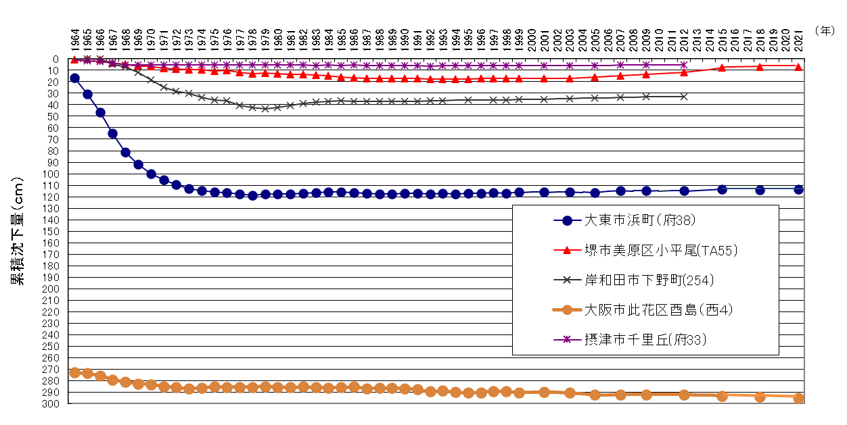

注）阪神地区地盤沈下調査広域水準測量(1999年から2009年までは隔年、2010年から2023年までは３か年毎に測量実施、2024年以降は測量休止)の一環として測量したもののうち、主な地点の地盤沈下の推移を示しています。

8-2
８－２ 地下水位の推移
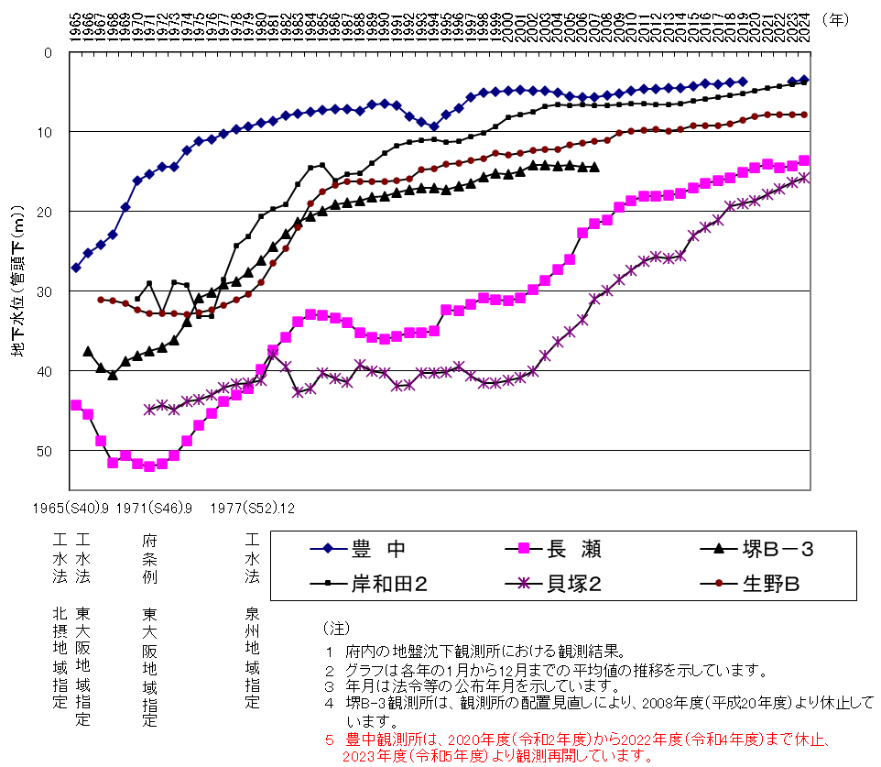

8-3
８－３ 地下水採取量の推移
1965 | 851
1970 | 699
1975 | 528
1980 | 382
1985 | 340
1990 | 346
1995 | 284
2000 | 262
2005 | 223
2006 | 225
2007 | 226
2008 | 302
2010 | 287
2012 | 275
2014 | 268
2015 | 262
2016 | 260
2017 | 244
2018 | 245
2019 | 240
2020 | 240
2021 | 232
2022 | 235
2023 | 235
2024 | 208

※採取量は条例改正に伴い、2008年（平成20年）から府内全域に対象を拡大し、把握しています。

（上水用）
工水法 指定地域（北摂地域）
（上水用）

8-7
８－７ 地下水質概況調査測定地点図

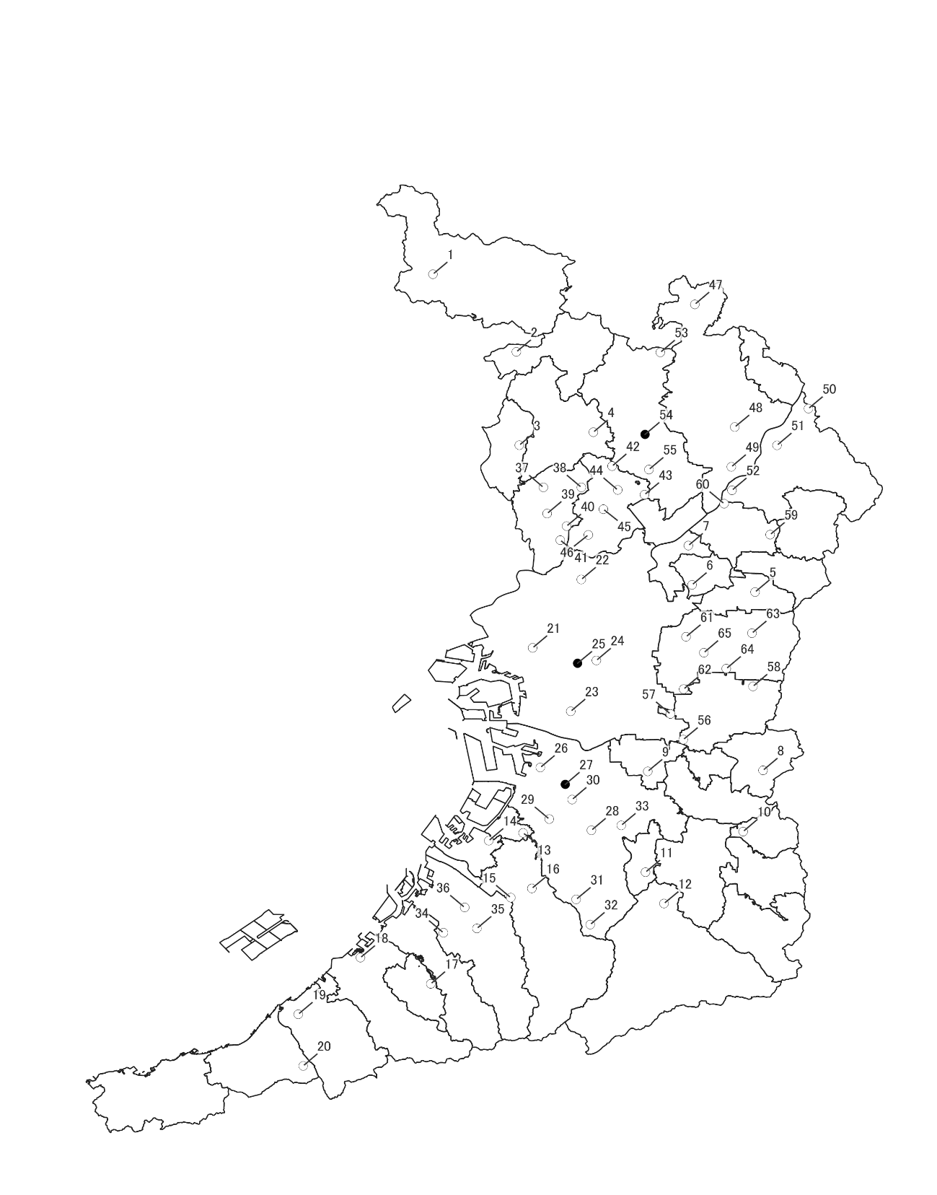
（2024年度）

○生活環境保全目標達成
●生活環境保全目標未達成

「国土数値情報（行政区域データ）」（国土交通省）
（https://nlftp.mlit.go.jp/ksj/gml/datalist/KsjTmplt-N03-v3_0.html）を 加工して作成

8-8(図)
８－８ 地下水質汚染井戸周辺地区調査実施地区図
 | （2024年度）

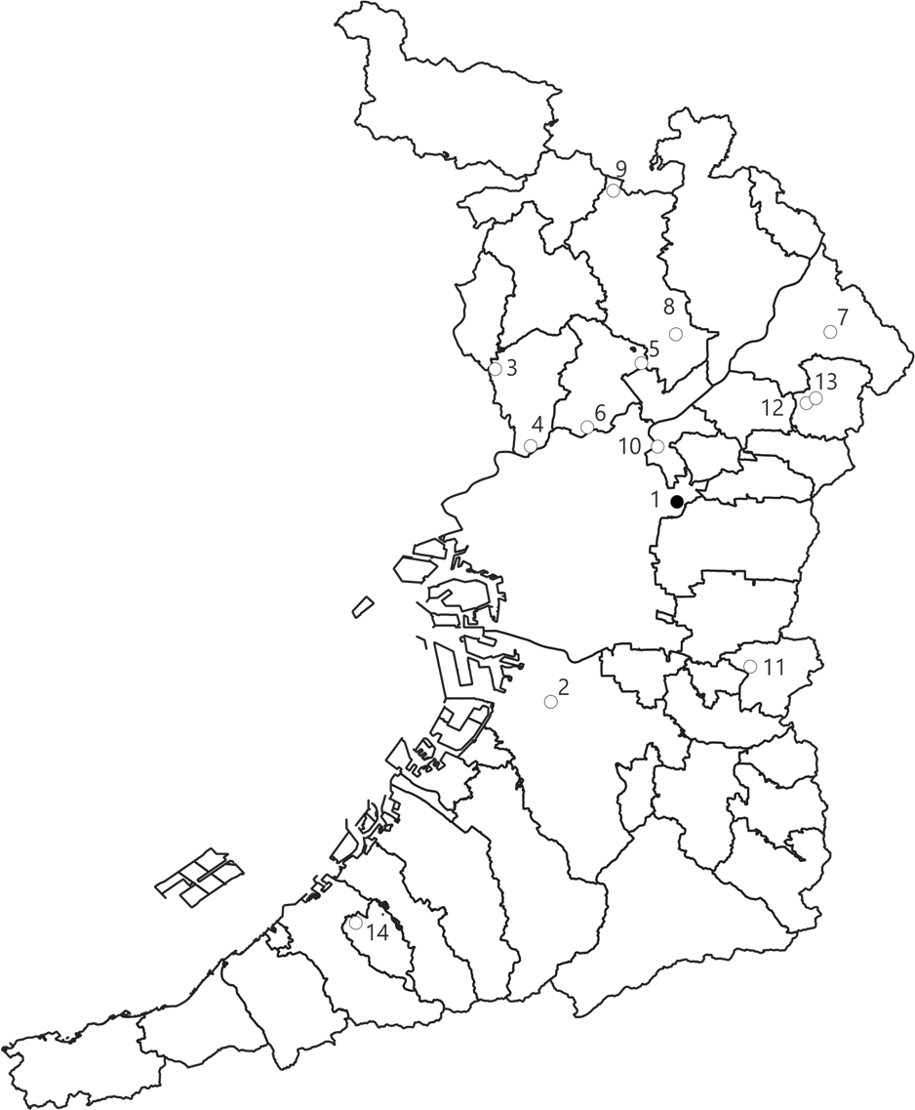

○生活環境保全目標達成
●生活環境保全目標未達成

「国土数値情報（行政区域データ）」（国土交通省）
（https://nlftp.mlit.go.jp/ksj/gml/datalist/KsjTmplt-N03-v3_0.html）を加工して作成

8-9
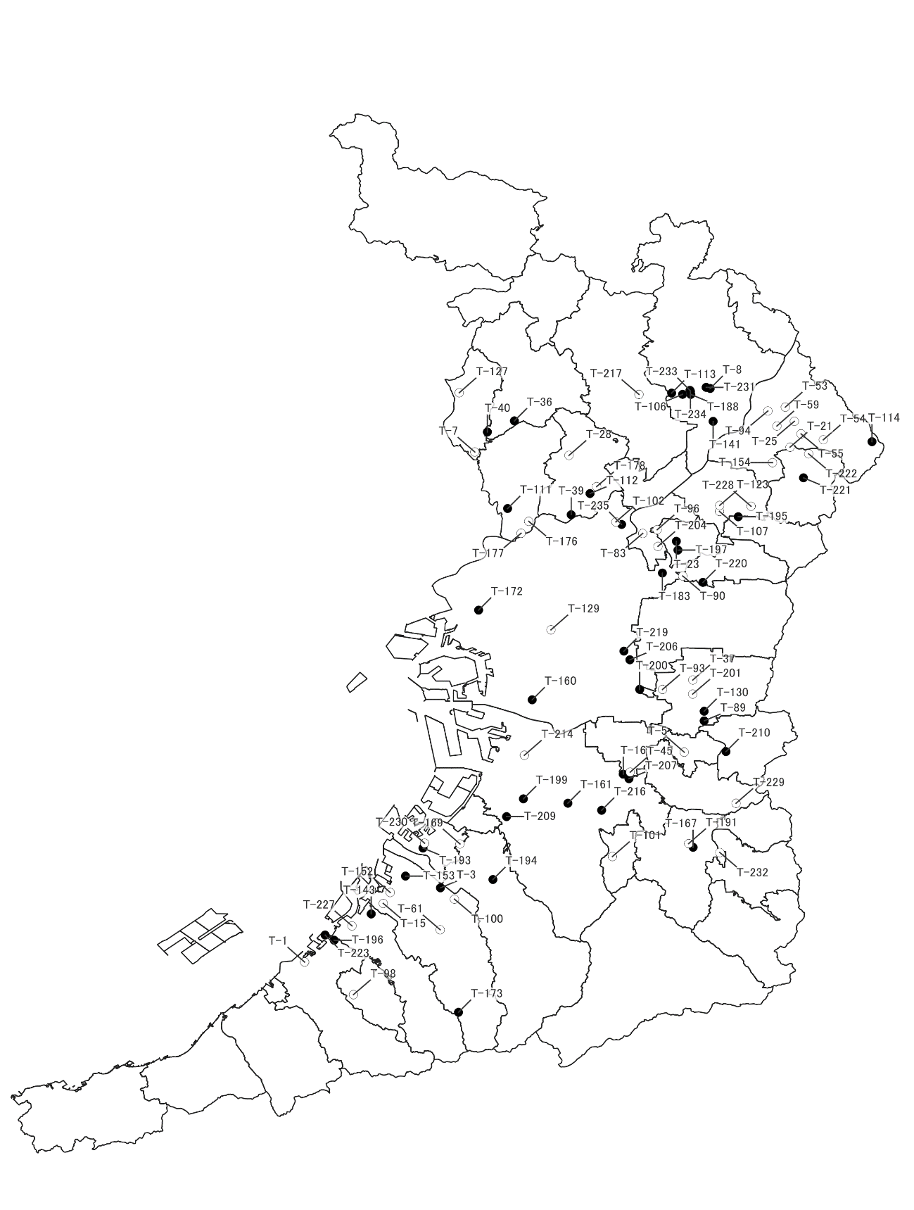
８－９ 地下水質継続監視調査測定地区図

（2024年度）

○生活環境保全目標達成
●生活環境保全目標未達成

「国土数値情報（行政区域データ）」（国土交通省）
（https://nlftp.mlit.go.jp/ksj/gml/datalist/KsjTmplt-N03-v3_0.html）を加工して作成

